题目
【18春训营 -价值投资新时代】任务七：券商—变局

【通关题】

1、券商的收入来源主要有哪些，分别占比多少？
根据中国证券业协会披露的2017年证券公司的经营数据，各主营业务收入分别为
 |  | 单位：亿元 | 占比
代理买卖证券业务（含席位租赁） |  | 820.92 | 26.37%
证券承销与保荐业务 |  | 384.24 | 12.34%
财务顾问业务 |  | 125.37 | 4.03%
投资咨询业务 |  | 33.96 | 1.09%
资产管理业务 |  | 310.21 | 9.96%
证券投资收益 |  | 860.98 | 27.66%
利息净收入 |  | 348.09 | 11.18%
其他 |  | 229.51 | 7.37%
总计 |  | 3,113.28

可以看出，占比大的营收主要还是来自于经纪业务、证券投资、投行业务（承销、保荐等）、利息净收入、以及资产管理。

2、请列出券商主要收入各项下行业的排名前十。
数据截至2017年末，数据来源：wind,公司年报，安信证券研究中心
经纪业务排名 |  |  |  | 净息收入排名 | 证券投资业务排名
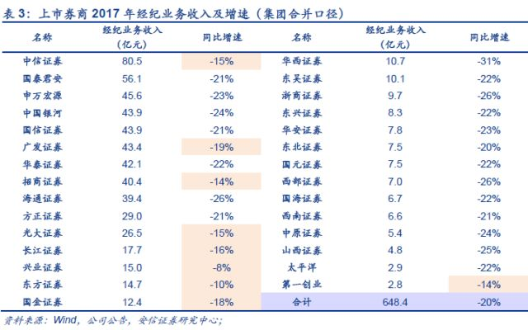
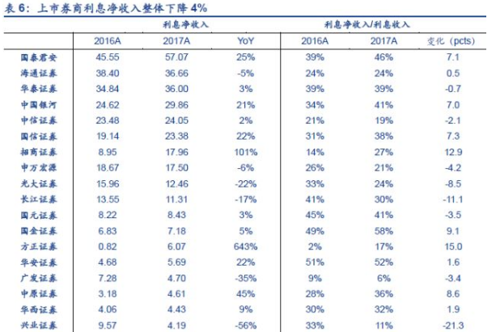
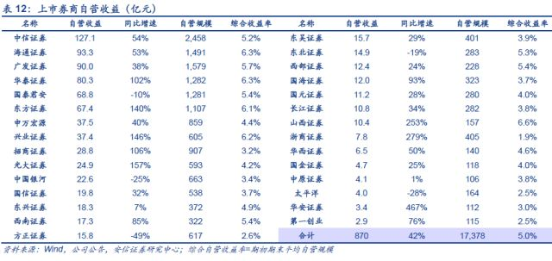

投行业务排名 |  |  |  | 资管业务排名
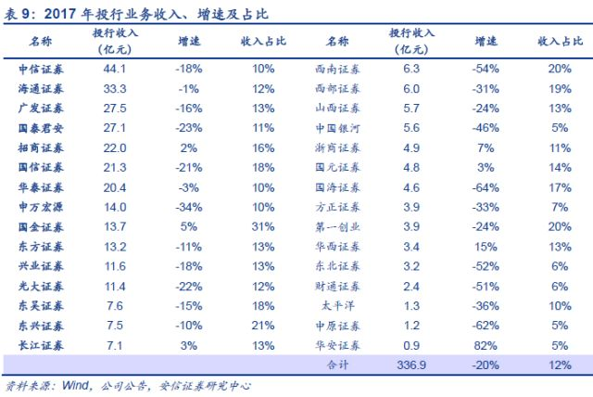
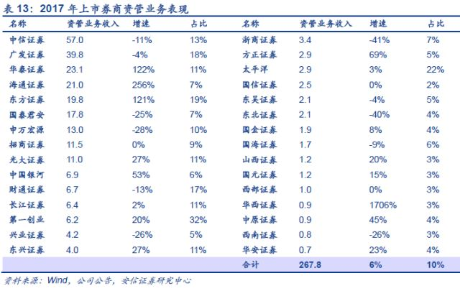

3、东方证券（600958）、中信证券（600030）和华泰证券（601688）最主要的不同是什么？

中信证券市值2361.6亿元，在经纪业务、投行业务、资管以及投资业务均是行业第一，是证券行业当之无愧的老大，全业务链发展，资金端及资本端优势显著

华泰证券市值1343.7亿元，在各项业务中排名都居于前列，近来投资和资管业务表现出色。公司的互联网战略布局和战略执行领先于同业，具有先发优势。
移动端应用“涨乐财富通”月度活跃用户数连续三年位居券商App 榜首，品牌效应凸显，零售业务领跑，股基交易市场份额连续四年排名行业第一。

东方证券市值838.5亿元，主要依靠自营投资业务，主动管理能力较强+品牌优 势明显

综上，中信证券是一个综合性投行，类似摩根斯坦利，大而全，品牌效应佳；东方证券精且美，差异化致胜，擅长主动投资，类似嘉信理财；
华泰在体量上处于2者之间，全方面发展，创新能力强，业务也有特色，擅长零售和资管

4、中资券商和美国投行是主要的不同是什么？
中资券商零售经纪业务占比高，有50%，前几年更高，可以达到70-80%，同质化经营严重，基本依赖零售经纪业务和通道业务；
国际投行业务里，发行自营业务做的最多，大概可以占到70%的比重，而发行、承销、兼并、收购，大概占到20-30%，零售经纪业务占比很小。
并且，国际投行都很有特色，比如高盛的兼并收购，大摩的发行承销，做零售经纪最著名的是美林。

5、你认为券商的估值比银行高主要是什么原因？你认为是否合理，为什么？
首先，券商与银行都是重资产行业，适合用PB估值。给券商PB估值都要高于银行，是因为银行真实净资产是要小于报表上的净资产，具体差多少要看不良贷款率
而券商的金融资产相对要优良的多，主要风险存在于股权质押低于平仓线带来的质押物的损失，但是券商止损的空间大，操作空间大，风险相对小。

我认为有其合理之处。简单讲，不管是银行还是券商，能赚多少钱，很大程度说取决于你的资本金多少。如果资金更加优质，风险相对更小，
券商理应被给出更高估值。

6、近几年证券业最主要的政策变化有哪些？
1. 2016年8月以来，监管层一系列监管措施方向明确，即通过资管产品去通道、去嵌套
2. 今年4月27日， 资管新规延续了监管层此前消除多层嵌套、去通道、降杠杆的监管思路，并明确业务准备金计提要求
3. 明确4 个核心指标是证券公司必须持续符合的风险监管标准(风险覆盖率≥100%、资本杠杆率≥8%、流动性覆盖率≥100%、净稳定资金率≥100%）

7、证券业面临的最主要机遇是什么？
1. 新规实施后将进一步压缩券商通道类业务，倒逼向主动管理转型，向以主动投资的投行转型，符合国际趋势
2. 随着我国居民财富的增长，资产保值和理财的需求将持续提升，将进一步推动券商投资管理的业务
3. 资产证券化（ABS）等新兴业务将成为券商的新发力点，发展多元业务，将有利于推动券商完善业务结构
4. 小而美，差异化强，在个别业务能力上及其突出的投行，也许将在新资管时代脱颖而出

8、证券业面临的最主要风险是什么？
1、 市场波动风险。公司经纪、自营及资管业务与股市及债市环境高度相关，来自股市及 债市的波动将会影响证券公司业绩。
2、 利率风险。固定利率工具使公司面临公允价值利率风险，浮动利率工具使公司面临现 金流利率风险。
3、 政策风险。证券行业各项业务开展均受到严格的政策规范，未来政策的不确定性将影 响行业改革转型进程及节奏。
4、 技术风险。当前证券行业加速推进金融科技的运用，并投入了大量的成本。未来金融科技的发展及回报若低于预期，将会拖累行业整体表现。
5、竞争情况恶化。外资投行的进入，将增大行业的竞争压力

9、08年华尔街投行崩溃的主要原因是什么？中国的券商面临着多大这样的风险？
2001年后美国政府以房地产为支点刺激经纪，不断地降低房贷门开，压低首付比率，导致市场上流通着大量没有偿付能力的次级贷款（质量差）；
投行在这个过程中，盲目逐利，通过各种资产证券化技术，对这些次级贷款进行证券化和再证券化，导致有毒资产在整个金融体系里蔓延，最后引发次贷危机。

我国的房贷首付最低30%，很多时候要40%，再加上过去几年房价的大涨，很多人的付出的房贷在房产价值中所占比例已经越来越低。房价一直在不断上涨，说明我国地产抵押贷款的质量很高。
同时，我国资产证券化规模小。现在99%以上的房贷都趴在银行的资产负债表上，没有进入资产证券化市场。并且我国对再证券化的限制非常严格
综上，目前在房贷市场上，券商面对次贷危机的可能性极低。

然而，值得注意的是现金贷。现金贷是一种用于个人短期消费的纯信用贷款，不管你怎么用这笔钱。这些现金贷产品都是用资产证券化来进行融资，然后打包卖给券商，
再通过它们用各式理财产品进行出售。如果现金贷质量不好，那么这种资产证券化就有可能引起风险在金融体系蔓延，券商以及银行、基金、信托都应该小心。

【附加题】

1、以一大一小，中信证券（600030）和国海证券（000750）为例，试从估值，AH价差，经营月报，A股成交量和资金面信息等多个维度评估券商当前的性价比。
 | 中信 | 国海
当前价格 | 19.49元 | 4.15元
当前PE | 20 | 59.1
当前PB | 1.6 | 1.3
AH价差 | 28.36% | n/a
A股成交量 | 81.64万 | 10.64万
A股成交额 | 16.02亿 | 4441万
股息率 | 2.05% | 1.45%
注：以2018.05.11数据进行计算

中信证券 2012年1月6日，A股前复权价创下最低7.03元，H股同日最低10.26元，按当日的汇率0.8计，折价率是7.03/(10.26*0.8)-1=14.3%，
2015年4月9日，A股前复权价创下最高37.27元，H股同日也创下最高39.168，按当日的汇率0.8计，溢价率是37.27/（39.168*0.8）-1=18.94%

中信证券大股东中信信托于2017年11月6日起15个交易日后的6个月，减持总股本0.16%，原因：股东运营需要
国海高管2017/01/24-2017/11/24,增持160万元，占股比0.007%，均价5.33
国海大股东2017/01/20-2015/05/19实际增持3.3亿元，占股比1.2%，均价6.47

中信证券，当前AH溢价率是28.36%，与历史上的极值比较，溢价率偏高，加之大股东减持的消息，目前看不是买入中信的最好时间。
国海证券目前PB处于历史低位，加之大股东和高管都以高于目前市场价的价格增持，现在可以考虑买入，安全边际高，至少有高管和大股东托底。

2、观察第一创业（002797）、华西证券（002926），列举其上市后PE最大值，PE最小值，PB最大值，PB最小值，同时段内中信证券和国海证券的PE/PB最大最小值，列举附加题的四家公司在该时段内从最高价到最低价的跌幅，说说你的结论。
 | 第一创业 | 华西证券 | 中信证券 | 国海证券
PE最大值 | 161.62 | 46.74 | 26.83 | 60.06
PE最小值 | 37.15 | 31.96 | 7.92 | 12.91
PB最大值 | 15.12 | 3.46 | 1.89 | 2.59
PB最小值 | 2.89 | 1.8 | 1.22 | 1.21
最高价到最低价的跌幅 | 272.44% | 35.67% | 56.30% | 98.59%

注：时间段2016.5.11---至今，跌幅使用后复权价格计算
几点发现：
小型券商估值普遍偏高，主要是净资产偏小造成的；
大型券商（中信）相较小券商的PE/PB波动小；
PE最大值与最小值的范围越大，对应的最高价到最低价的跌幅也越大，如第一创业PE变化大，最高价到最低价跌幅巨大---272.44%；
时间段截取的为第一创业上市之后到现在的时间，虽然时间段不长，价格从最高到最低的跌幅却是巨大，可以看出券商股呈现一定的周期性；
中信和国海这一大一小最低的PB值处于1-1.4之间，当时性价比很高。

